Leeswijzer
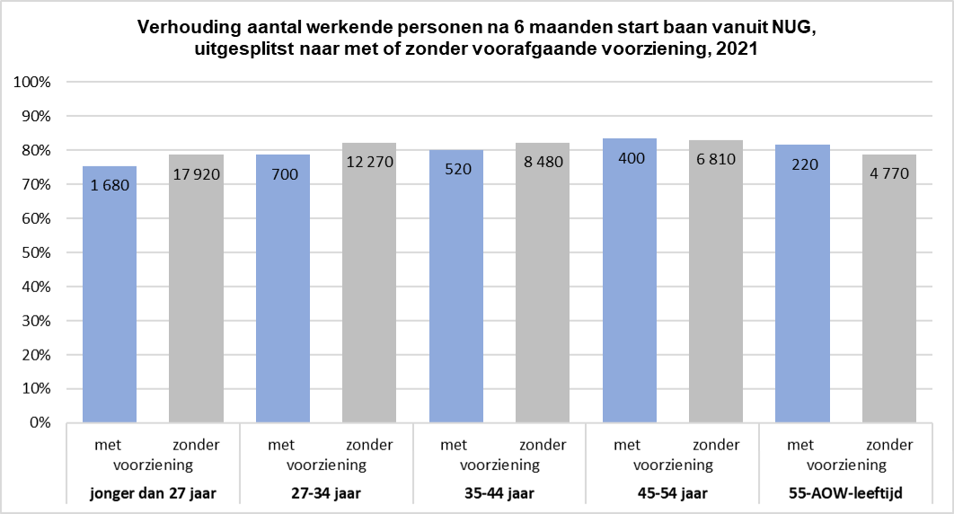
Leeswijzer

In deze leeswijzer wordt kort de inhoud van de tabellen besproken. Daarna wordt meer in detail ingezoomd op één van de tabellen.

Inhoud tabellenset
Het onderzoek 'SRG-Uitstroom' levert twee tabellen over het vinden van werk met en zonder re-integratie-/participatievoorziening vanuit de algemene bijstand of vanuit een niet-uitkeringsgerechtigde (NUG-) positie.
Voor de eerste tabel (U.7) bestaat de populatie uit het aantal gestarte banen in het verslagjaar 2021 van personen die een bijstandsuitkering of NUG-positie hadden. Vervolgens is aangegeven of de banen zijn gestart vanuit een re-integratie-/participatievoorziening, waarbij verder uitgesplitst wordt naar type en duur van de voorziening.
De tweede tabel (U.8) geeft het aantal personen weer dat vanuit een bijstandsuitkering of NUG-positie in het verslagjaar 2021 een baan is gestart. Ook hier is aangegeven of personen één maand voor de baanstart een re-integratie-/participatievoorziening hadden. Verder wordt er in deze tabel uitgesplitst naar geslacht, leeftijd en migratieachtergrond. Een persoon met meerdere voorzieningen wordt in deze tabel maar één keer meegeteld.

Tabel U.8 Personen met een startende baan vanuit algemene bijstand/NUG naar persoonskenmerken - situatie zes maanden na baanstart, 2021

In tabel U.8 is te zien dat er in het verslagjaar 2021 in totaal 138,1 duizend personen vanuit een bijstandsuitkering of NUG-positie een baan zijn gestart, waarvan 75,7 duizend mannen en 62,4 duizend vrouwen (kolom C). Het merendeel van de personen (97,5 duizend, zie kolom O) had één maand voor de start van de baan geen voorziening. Daarentegen ontvingen 40,6 duizend personen in dezelfde tijdspanne wél een voorziening (kolom G).

In de tabel en onderstaande figuur wordt voor deze personen gekeken of zij zes maanden later werkzaam waren. Van de 97,5 duizend personen die een baan startten zonder voorafgaande voorziening, waren er zes maanden later 75,7 duizend personen (kolom S, linker grijze staaf) werkzaam. Van de 40,6 duizend personen die een baan startten mét voorafgaande voorziening, waren er 32 duizend personen die zes maanden na de start van de baan werkzaam waren (kolom K, linker blauwe staaf).
Voor de personen met een voorafgaande voorziening is er nauwelijks verschil qua aandeel dat zes maanden later een baan heeft tussen personen die een baan zijn gestart vanuit bijstand (kolom H en L), of vanuit een NUG-positie (kolom I en M). Dit is in het figuur te zien aan de twee rechter blauwe staven, die bijna even hoog zijn. Van de 97,5 duizend personen zonder voorafgaande voorziening (kolom O) had 72 procent (kolom P en T) van de personen vanuit bijstand na 6 maanden nog een baan en 81 procent (kolom Q en U) van de personen vanuit NUG-positie. In het figuur zijn dit de twee rechter grijze staven.
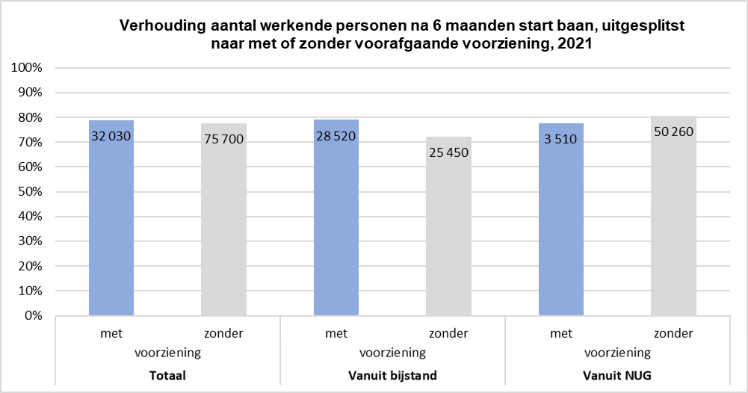

Verdeling naar leeftijd
Onderstaande figuur laat de leeftijdsverdeling zien van het aandeel werkzame personen zes maanden na de start van een baan, vanuit een bijstandspositie. Hier is te zien dat het aandeel werkenden na zes maanden hoger is als er voorafgaand wél sprake was van een voorziening (blauwe staven in onderstaande figuur) dan als er geen sprake was van een voorziening vooraf (grijze staven). Dit geldt voor alle leeftijdsgroepen, waarbij het verschil in het aandeel werkenden het grootst is in de leeftijdsgroep van 55 tot en met de AOW-leeftijd.
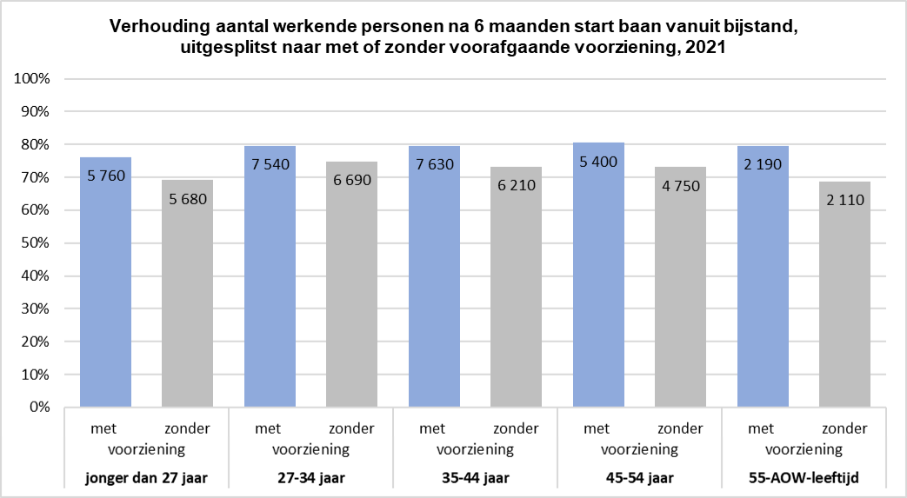
Bij het aandeel werkende personen dat zes maanden eerder vanuit een NUG-positie een baan is begonnen, is een omgekeerde trend te zien. Namelijk, het aandeel werkenden is lager als er wél sprake was van een voorziening vooraf, in vergelijking met het aandeel werkende personen zonder een voorafgaande voorziening. De leeftijdsgroep 55 jaar tot en met de AOW-leeftijd is hierin de uitzondering. Hier is te zien dat het aandeel personen dat na zes maanden werkzaam is wél hoger is als er voorafgaand een voorziening was. Het verschil tussen de personen met en zonder voorziening in het aandeel werkenden na zes maanden, is het grootst voor de jongste leeftijdscategorie.

